Skjema for innmelding
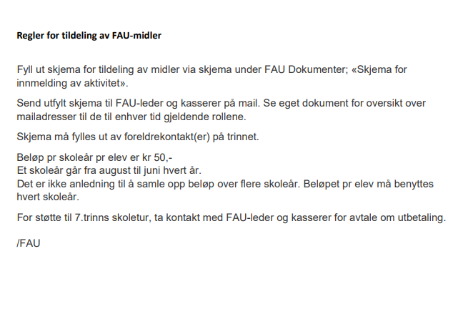
Innmelding av aktivitet (fylles ut av foreldrekontakt på trinnet)

For å bli tildelt midler av FAU iht gjeldende regelverk må skjema fylles ut og leveres til et medlem i FAU før utbetaling skjer.

Trinn:
Planlagt aktivitet:
Deltakere:
Tidspunkt:

Ønsket sum til utbetaling:
Makstak på tildelt støtte pr skoleår er Kr 50,- pr elev på trinnet

Ønsket utbetalingsdato:
Kontonummer:
Navn på mottaker:

Skjema fylt ut av
Navn:
Mobilnr:

